프로토콜 명세(수정 필요)
패킷구조
{{$ | 패킷의 시작
$}} | 패킷의 끝
[!] | 중간 구분자
MSGID | Message 전달 될 때 마다 1씩 증가 시켜서 ID를 생성
CMD | 패킷의 종류를 나타냄

Message List

Message Name | Descrition

Message Detail
1. 웹사이트에서 주문받은 내역 전달
요구 사항
사용자는 웹사이트를 통해 회원가입 및 로그인을 하고 물품을 구매하면 구매 내역을 서버로 전달

웹사이트 |  | 서버
login------->> |  |  | 사용자가 로그인한 회원정보를 전달
<<-------회원 확인 |  |  | 서버는 사용자가 입력한 회원정보가 일치한지 확인한 후 일치여부 전달
물품 주문(input order)-------->> |  |  | 물품주문을 선택하면 주문한 물품 정보를 서버로 전송
<<-------출고여부 |  |  | 출고가 완료되면 배송이 시작되었다고 알림

Message Detail
2. 로봇 위치 정보 전달
요구 사항
로봇의 현재 위치를 실시간적으로 UI에 표시를 해야 한다.

시나리오
서버 |  | 기계
<<---------로봇 위치 정보------------
<<---------명령 요청--------------

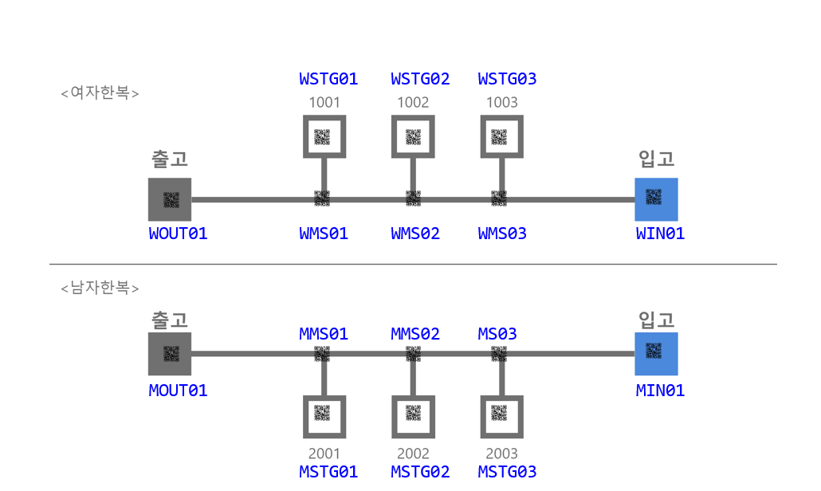 로봇 위치 정보 : 창고의 좌표 정보로 전달 한다. 좌표 값은 고유값을 갖으며 파란색 글씨로 나타낸 아래 그림을 참고 하시오.

실제 사용 예시
로봇이 (1,1)에 위치 하고 있을 때 로봇이 서버에게 전달하는 메시지 예시 {{$MSGID=0001[!]CMD=ROBOT_POS[!]X=1[!]Y=1$}}

2. 출고 프로토콜 상세
요구 사항
서버는 웹사이트에서 받은 구매 내역으로 물품을 로봇으로 출고할 수 있도록 한다.

시나리오

서버 |  | 기계
order item(주문받은 물품 정보 및 위치)---------->> |  |  | 사용자가 웹사이트를 통해 물품을 주문하면 서버는 주문한 물품 해당 정보를 로봇에게 전달.
<<-----------ack(위치값을 알았다)----------- |  |  | 어디로 가야할지 알았다 출발~~~!
<<---------경로QR코드값(QRcode Value)--------- |  |  | 방향 전환 구간에 있는 QR코드값 전달
방향정보(direction information)---------->> |  |  | 방향 이동 정보 전달
<<-----------ack(위치값을 알았다)----------- |  |  | 알았다고 대답한다. 그리고 움직인다.
<<---------이동정보(movement)==위치QR코드값(QRcode Value)---------- |  |  | 신뢰성을 높이기 위한 부분으로 구현을 보류 함. 차후 특장점을 살리기 위해서 기능을 추가 할 수도 있음.
<<-------도착(arive), 위치QR코드값(QRcode Value)------- |  |  | 로봇이 출고해야 할 물품 위치에 도착하면 도착 했다고 서버에 알려준다. 위치 QR코드는 보류한다. 서버에서는 상태를 갱신 한다.
출고(위치정보)(point information)----->> |  |  | 로봇에게 출고를 하는 장소의 위치를 알려주고 이동하도록 한다
<<--------ack---------- |  |  | 알겠다고 대답한다.

명령어 | 부가정보 | Remark
Order item | item(제품1,제품2~~) | 물품 코드
Prod Qrcode | Qrcode | 방향 전환 QR코드
direction | Left, Right | 왼쪽 명령, 오른쪽 명령
OUT_PROD_POS | X, Y | 출고할 물품의 위치 값
ACK | ACK_CODE : OK or Error1, Error2 | 확인
Active | raise, Put down | 물품 들고 내리는 명령
Arrive | None | 출고 물품의 위치 도착
output position | X, Y | 출고를 하는 장소값
complete | None | 작업 완료

과제 (모두)
왼쪽의 message를 String 변수에 넣은 후 데이터를 추출하여 변수에 집어 넣은 후에 다시 화면에 출력 하시오.
실제 사용 예시
{{$MSGID=0001[!]CMD=INPUT_ORDER$}}{{$MSGID=0002[!]CMD=PROD_QRCODE[!]QRCODE=ABCDEFG$}}{{$MSGID=0003[!]CMD=INPUT_POS[!]X=1[!]Y=3$}}

message number - 1 msgid : 0001, command : INPUT_ORDER message number - 2 msgid : 0002, command : PROD_QRCODE, QRCODE : ABCDEFG message number - 3 msgid : 0003, command : INPUT_POS, X : 1, Y : 3

3. 입고 프로토콜 상세

서버 |  | 기계
출고 정보(현재 비어있는 물품, 장소)---------->> |  |  | 서버는 출고 내역을 확인하여 현재 비어있는 물품과 장소를 로봇에게 전달한다
<<---------입고할 물품 QR코드값 |  |  | 로봇은 현재 입고장소에 들어온 물품의 QR코드 값을 인식해 전달한다
해당 물품이 적재되야할 위치정보---------->> |  |  | 서버는 해당 물품의 적재되야할 장소를 알려준다.
<<-----------ack(위치값을 알았다)----------- |  |  | 어디로 가야할지 알았다 출발~~~!
<<---------경로QR코드값(QRcode Value)--------- |  |  | 방향 전환 구간에 있는 QR코드값 전달
방향정보(direction information)---------->> |  |  | 방향 이동 정보 전달
<<-----------ack(위치값을 알았다)----------- |  |  | 알았다고 대답한다. 그리고 움직인다.
<<-------도착(arive), 위치QR코드값(QRcode Value)------- |  |  | 로봇이 물품을 입고할 위치에 도착하면 도착 했다고 서버에 알려준다. 위치 QR코드는 보류한다. 서버에서는 상태를 갱신 한다.
입고 장소로 복귀(위치정보)-------->> |  |  | 일을 마치면 복귀한다.

명령어 | 부가정보 | Remark
input item | item(제품1,제품2~~) | 입고할 물품
Empty place | X, Y | 빈 공간 위치 값
Prod Qrcode | Qrcode | 방향
direction | Left, Right | 왼쪽 명령, 오른쪽 명령
input item Pos | X, Y | 입고할 물품의 위치값
ACK | ACK_CODE : OK or Error1, Error2 | 확인
Active | raise, Put down | 물품 들고 내리는 명령
input Arive | None | 입고할 공간 위치 값
return | X, Y | 입고 받는 자리 값

프로토콜 흐름도
제조 시나리오

INPUT_IR_SENSOR
물체 감지( 0 -> 1)
컨베이어벨트에 재료 투입
사용자 | 서버 | 라즈베리파이 |  | 1. INPUT_IR_SENSOR
 |  |  |  | 1. IMAGE_IR_SENSOR
 |  |  |  | 2. SONIC_IR_SENSOR_NO1
POST Route: pi/sensor/0/
{"sensorName":"INPUT_IR_SENSOR",
"sensorState:"on"}
 |  |  |  | 2. SONIC_IR_SENSOR_NO2
 |  |  |  | 3. RELAY_IR_SENSOR
 |  |  |  | 4. LIGHT_IR_SENSOR
 |  |  |  | 4. END_TIME
LOT ID 부여 및 DB 저장 중
 |  |  |  | Method | API | Request | Response
ACK: { "msg":"ok", "statusCode":2xx}
 |  |  |  | POST | /pi/sensor/{id} {id} : 1 ~ 4 | sensorName: INPUT_IR_SENSOR, IMAGE_IR_SENSOR, SONIC_IR_SENSOR_NO1, SONIC_IR_SENSOR_NO2, RELAY_IR_SENSOR, LIGHT_IR_SENSOR, END_TIME sensorState:on sensorState:off sensorState:finalEnd | { "msg":"ok", "statusCode":2xx }
 |  |  |  | GET | /pi/start |  | { "msg":"wait", "statusCode":5xx } | { "msg":"ok", "statusCode":2xx }
GET
Route: pi/start
 |  |  | 1차 공정 이름 |  | photolithography
 |  |  | 2차 공정 이름 |  | etching
 |  |  | 3차 공정 이름 |  | eds
 |  |  | 4차 공정 이름 |  | euvLithography

ACK: {"msg":"wait", "statusCode":5xx}
LOT ID 부여 및 DB 저장 완료,
시작 버튼 활성화 및 누름

GET
Route: pi/start
전체 공정 시작 시간 저장,
시작 버튼 비활성화

 |  |  | <- /pi/sensor/{id} 동작 추가 : 서버 화면전환 (녹색불 점멸?)
 |  |  | 센서 감지 종료시에도 통신을 보내 서버 화면 전환
ACK: {"msg":"ok", "statusCode":2xx}
PI1이 컨베이어벨트1 구동
POST Route: pi/sensor/1/
{"sensorName":"IMAGE_IR_SENSOR",
"sensorState:"on"}
물체 감지 화면 전환
IMAGE_IR_SENSOR
물체 감지 ( 0 -> 1 )
컨베이어벨트1 정지
 |  |  |  | Method | API | Request | Response
 |  |  |  | POST | /pi/process/{id} {id} : 1 ~ 3 | processCmd:start processName id1: photolithography, id2: etching, id3:eds processValue:0.0 | { "msg":"ok", "statusCode":2xx }
 |  |  |  | POST | /pi/process/{id} {id} : 1 ~ 3 | processCmd:end processName id1: photolithography, id2: etching, id3:eds processValue: @sensor value@ | { "msg":"pass", "statusCode":2xx } | { "msg":"fail", "statusCode":2xx }
ACK: {"msg":"ok", "statusCode":2xx}
1차 공정 제조 시간
랜덤값 추출
공정 시작 시간
 |  |  |  | GET | /pi/process/2 |  | { "msg":"pass", "statusCode":2xx } | { "msg":"fail", "statusCode":2xx }

POST
Route: pi/process/1/{processCmd:start, processName:photolithography, processValue:0.0}

1 차 공정 시작 시간 DB 저장
제조 ON 화면 전환
랜덤값 만큼 대기,
1차 공정 센서값 추출
공정 종료 시간
 |  |  |  | 1. INPUT_IR_SENSOR
 |  |  |  | 2. INPUT_IR_SENSOR
 |  |  |  | 3. INPUT_IR_SENSOR
ACK: {"msg":"ok", "statusCode":2xx}
 |  |  |  | 4. INPUT_IR_SENSOR
 |  |  |  | 5. INPUT_IR_SENSOR
 |  |  |  | 6. INPUT_IR_SENSOR
Post
Route: pi/process/1/{processCmd:end, processName:height, processValue:?
}

1 차 공정
종료시간 DB 저장
소요시간 DB 저장 센서값 DB 저장 및
불량 여부 센서값 판단

답변에 따라 1차 공정 불량 검출 서보모터 작동
ACK: {"msg":"pass/fail", "statusCode":2xx}

POST Route: pi/sensor/1/
{"sensorName":"IMAGE_IR_SENSOR",
"sensorState:"off"}
컨베이어벨트1 구동

IMAGE_IR_SENSOR
(1 -> 0)
물체 감지 화면 전환

POST Route: pi/sensor/1/
{"sensorName":"SONIC_IR_SENSOR_NO1",
"sensorState:"on"}

SONIC_IR_SENSOR_NO1
물체 감지 (0 -> 1)
물체 감지 화면 전환
제조 현황 화면 전환
컨베이어벨트1 슬로우

ACK: {"msg":"ok", "statusCode":2xx}
2차 공정 센서값 추출

POST Route: pi/sensor/2/
{"sensorName":"SONIC_IR_SENSOR_NO1",
"sensorState:"on"}

SONIC_IR_SENSOR_NO2
물체 감지 (0 -> 1)
물체 감지 화면전환
PI2가 컨베이어벨트2 정지

ACK: {"msg":"ok", "statusCode":2xx}
2차 공정 제조 시간
랜덤값 추출
공정 시작 시간
POST
Route: pi/process/2/{processCmd:start, processName:etching, processValue:0.0}

2 차 공정
시작시간 DB 저장

ACK: {"msg":"ok", "statusCode":2xx}
랜덤값 만큼 대기,
2차 공정 센서값 추출
공정 종료 시간

Post
Route: pi/process/2/{processCmd:end, processName:etching, processValue:?
}

2 차 공정
종료시간 DB 저장
소요시간 DB 저장 센서값 DB 저장 및
불량 여부 기준 센서값 판단

ACK: {"msg":"pass/fail", "statusCode":2xx}
답변에 따라 2차 공정 불량 검출 서보모터 작동
컨베이어벨트1 구동
 |  |  |  | //왼쪽 다이어그램에서는 사용안함
 |  |  |  | Method | API | Request | Response
 |  |  |  | POST | /pi/process/{id} {id} : 4 | processCmd:end processName:height processValue:12.12 | { "msg":"left", "statusCode":200 } | { "msg":"right", "statusCode":200 } | { "msg":"fail", "statusCode":200 }

POST Route: pi/sensor/2/
{"sensorName":"SONIC_IR_SENSOR_NO2",
"sensorState:"off"}
GET
Route: pi/process/2

SONIC_IR_SENSOR_NO2물체 감지 (1 -> 0)
물체 감지 화면전환
GET ACK 에 따라
PI3이 컨베이어벨트2 구동
 |  |  |  | 등급말고 왼쪽오른쪽으로 알려주고 모터를 조정하게
 |  |  |  | 1. INPUT_IR_SENSOR
 |  |  |  | 2. INPUT_IR_SENSOR
POST ACK: {"msg":"ok", "statusCode":2xx}
GET ACK: {"msg":"pass/fail", "statusCode":2xx}
 |  |  |  | 3. INPUT_IR_SENSOR
 |  |  |  | 4. INPUT_IR_SENSOR
 |  |  |  | 5. INPUT_IR_SENSOR
 |  |  |  | 6. INPUT_IR_SENSOR
POST Route: pi/sensor/3/
{"sensorName":"RELAY_IR_SENSOR",
"sensorState:"on"}
RELAY_IR_SENSOR_PIN
물체 감지 (0 -> 1)

컨베이어벨트2 정지
물체 감지 화면전환

ACK: {"msg":"ok", "statusCode":2xx}
3차 공정 제조 시간
랜덤값 추출
공정 시작 시간

POST
Route: pi/process/3/{processCmd:start, processName:eds, processValue:0.0}

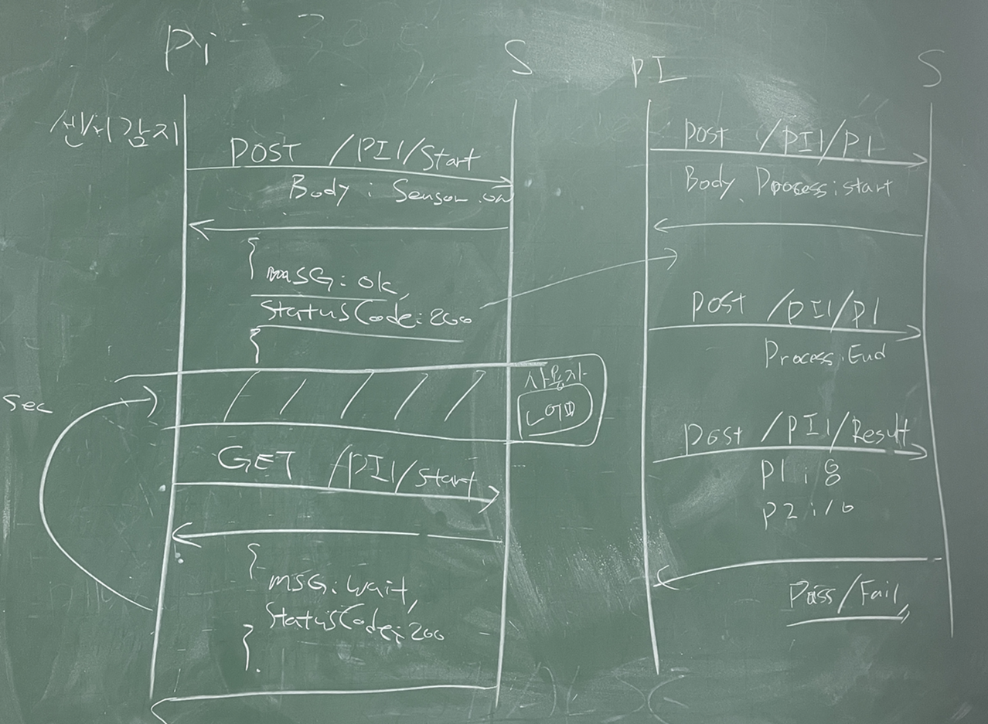

3차 공정 시작 시간 DB 저장

ACK: {"msg":"ok", "statusCode":2xx}
랜덤값 만큼 대기,
3차 공정 센서값 추출
공정 종료 시간

Post
Route: pi/process/3/{processCmd:end, processName:eds, processValue:?
}

3차 공정
종료시간 DB 저장
소요시간 DB 저장 센서값 DB 저장 및
불량 여부 기준 센서값 판단

ACK: {"msg":"pass/fail", "statusCode":2xx}
답변에 따라 3차 공정 불량 검출 서보모터 작동

컨베이어벨트2 구동
POST Route: pi/sensor/3/
{"sensorName":"RELAY_IR_SENSOR",
"sensorState:"off"}

RELAY_IR_SENSOR
(1 -> 0)

물체 감지 화면 전환

POST Route:pi/sensor/4/
{"sensorName":"LIGHT_IR_SENSOR",
"sensorState:"on"}

LIGHT_IR_SENSOR
물체 감지 (0 -> 1)
물체 감지 화면전환
컨베이어벨트2 정지

ACK: {"msg":"ok", "statusCode":2xx}
4차 공정 제조 시간
랜덤값 추출
공정 시작시간

POST
Route: pi/process/4/{processCmd:start, processName:euvLithography, processValue:0.0}

4차 공정 시작 시간
DB 저장

랜덤값 만큼 대기,
각 공정 센서값 추출
ACK: {"msg":"ok", "statusCode":2xx}

Post
Route: pi/process/4/{processCmd:end, processName:euvLithography, processValue:12.12}

4차 공정
종료시간 DB 저장
소요시간 DB 저장 센서값 DB 저장 및
불량 여부 기준 센서값 판단
등급 판단
모터 방향 설정

ACK: {"msg":"left", "statusCode":2xx}
등급 판단 서보모터 작동

불량 여부 서보모터 작동

컨베이어벨트 구동
POST Route: pi/sensor/4/
{"sensorName":"LIGHT_IR_SENSOR",
"sensorState:"off"}

물체 감지 화면전환

ACK: {"msg":"ok", "statusCode":2xx}
pi/process/4/
{processCmd:end
의 답변에 따른
시간 만큼 DC 구동
DC 모터 구동 종료

POST Route: pi/sensor/4/
{"sensorName":"END_TIME",
"sensorState:"finalEnd"}

전체 공정 종료 시간 저장

ACK: {"msg":"ok", "statusCode":2xx}
공정 초기화

